機能概要
機能概要 |  | 業 務 | 社宅 | 機 能 | 入居者補正 |  | 作成者 | 吉川 | 作成日 | 2015-12-28
 |  | 処 理 | 社宅入居者台帳管理 | 処理種別 | オンライン |  | 修正者 |  | 修正日

社員
入居者
会社マスタ
組織マスタ
入居者家族
駐車場使用料
駐車場
バッチ走行管理
社宅戸別
社宅帰属会社
入居者使用料
社宅棟
社宅管理主任
社宅
 | 機能概要 |  |  |  |  | データフロー
 | 社宅管理主任が、入居者情報の維持管理のため、本人入居表示、勤務先電話番号、自宅電話番号、家族情報等の入居者情報の補正を行います。 「特例措置表示」「２重社宅１０年加算」の変更により、社宅使用料が訂正される場合、「社宅使用料等訂正通知書」の作成を行います。
入居者

入居者家族

入居者使用料

入居者補正
駐車場

 | 前提条件・制約事項・運用上の留意事項
 | ・入居していること。 ・入居者情報の変更の発生の都度投入する。

駐車場使用料

社宅管理主任

社宅定年適用除外

社宅使用料訂正通知書
 | セキュリティ要件
 | ・利用権限 BA ・ロール名 社宅管理主任、社宅管理事務所 ・セキュリティ範囲 自管理社宅

画面遷移図
画面遷移図 | 業 務 | 社宅 | 機 能 | 入居者補正 | 作成者 | 吉川 | 作成日 | 2015-12-28
 | 処 理 | 社宅入居者台帳管理 | 処理種別 | オンライン | 修正者 |  | 修正日

「検索」ボタン
業務メニュー
CHD10S01
CHD10S02
「入居者補正」メニュー
入居者補正検索画面
「検索画面に戻る」ボタン
入居者補正画面

「クリア」ボタン
「登録」ボタン
『社宅使用料訂正通知書』
ハイパーリンク

帳票出力画面
（別ウィンドウ）

画面レイアウト
画面レイアウト |  |  |  | 業 務 | 社宅 |  | 機 能 | 入居者補正 |  | 作成者 | 吉川 | 作成日 | 2015-12-28
 |  |  |  | 処 理 | 社宅入居者台帳管理 |  | 処理種別 | オンライン |  | 修正者 | 藤橋 | 修正日 | 2017-01-15

 | 画面名 |  | 入居者補正検索 |  | 表示名 | 入居者補正検索 | 画面ＩＤ |  | CHD10S01



 | 画面名 |  | 入居者補正 （１／３） |  | 表示名 | 入居者補正 | 画面ＩＤ |  | CHD10S02

 | ◆２重社宅入居者の登録前の画面イメージ
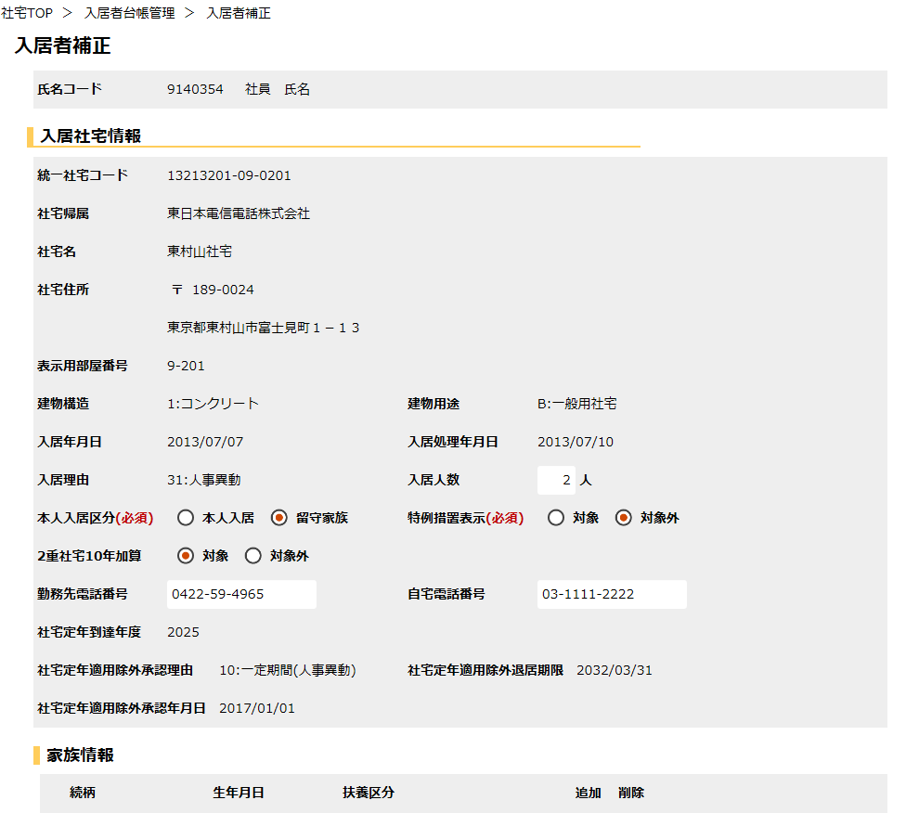

郵便番号

社宅住所

 | 画面名 |  | 入居者補正 （２／３） |  | 表示名 | 入居者補正 | 画面ＩＤ |  | CHD10S02

 | ◆２重社宅入居者の登録前の画面イメージ
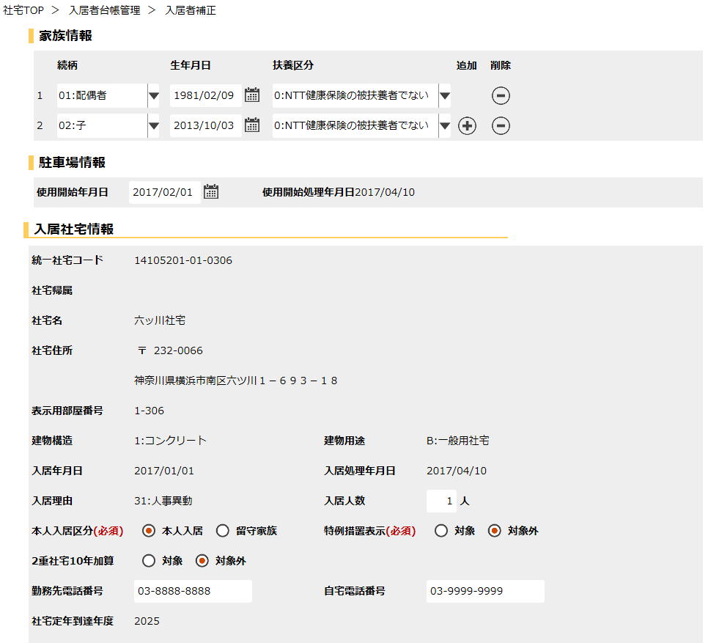
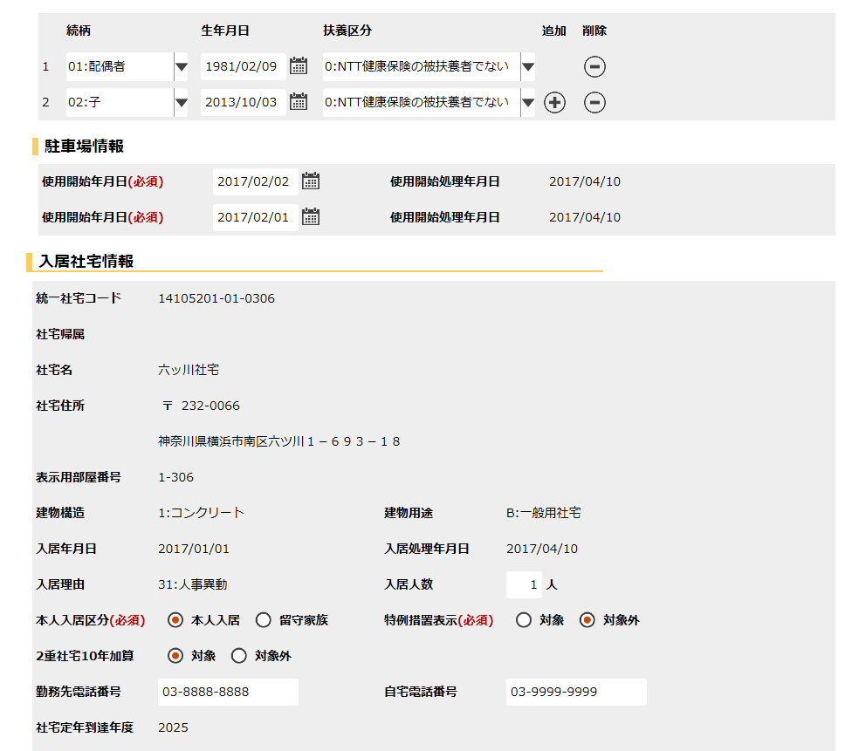

家族コード

 | 画面名 |  | 入居者補正 （３／３） |  | 表示名 | 入居者補正 | 画面ＩＤ |  | CHD10S02

 | ◆２重社宅入居者の登録前の画面イメージ

 | 画面名 |  | 入居者補正 （３／３） |  | 表示名 | 入居者補正 | 画面ＩＤ |  | CHD10S02

 | ◆ | 『社宅定年適用除外承認理由』が空白の場合の画面イメージ

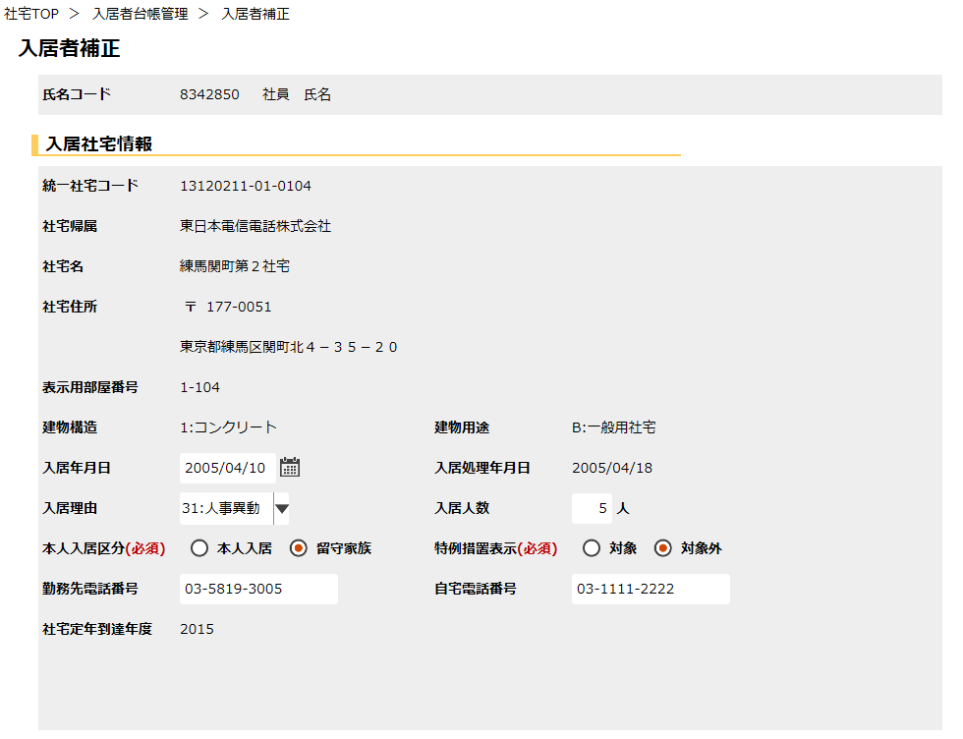

 | 画面名 |  | 入居者補正 （１／３） |  | 表示名 | 入居者補正 | 画面ＩＤ |  | CHD10S02

 | ◆登録後の画面イメージ
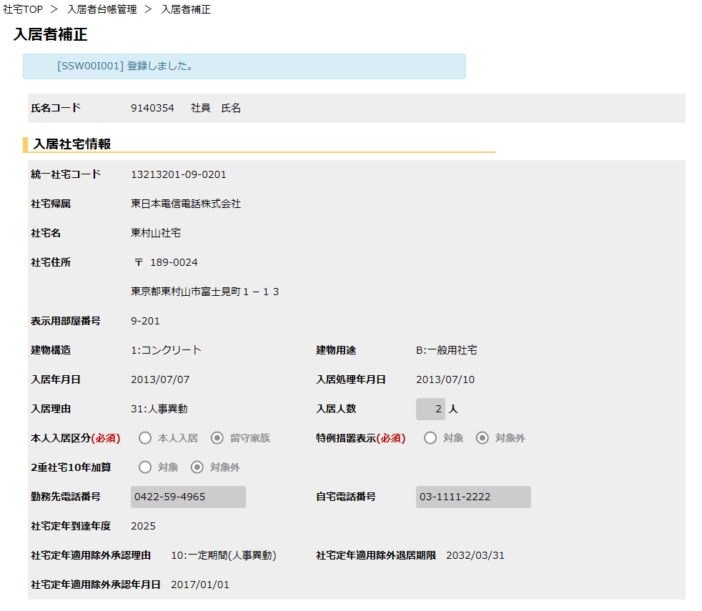

 | 画面名 |  | 入居者補正 （２／３） |  | 表示名 | 入居者補正 | 画面ＩＤ |  | CHD10S02

 | ◆登録後の画面イメージ
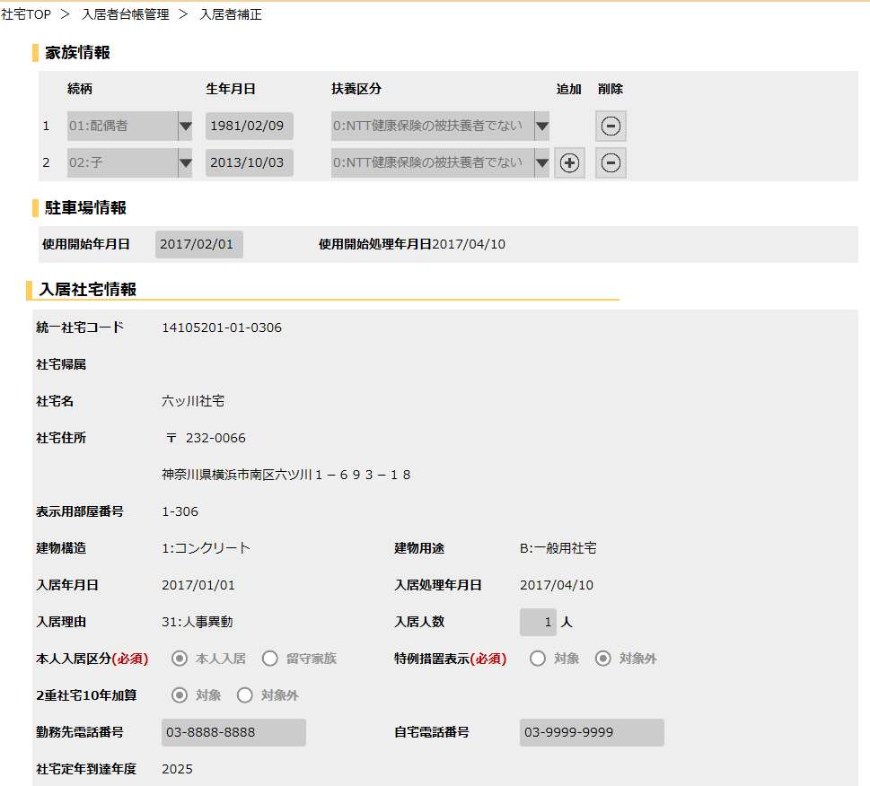
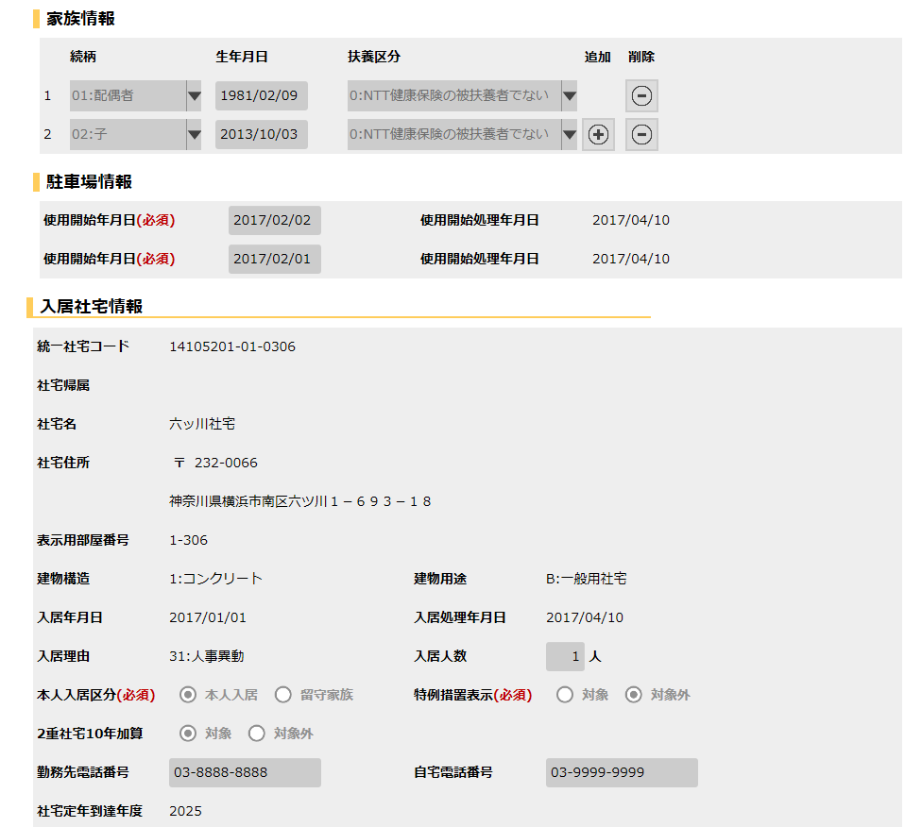

 | 画面名 |  | 入居者補正 （３／３） |  | 表示名 | 入居者補正 | 画面ＩＤ |  | CHD10S02

 | ◆登録後の画面イメージ

機能詳細
機能詳細 |  |  |  | 業 務 |  |  | 社宅 | 機 能 | 入居者補正 | 作成者 | 吉川 |  | 作成日 |  | 2015-12-28
 |  |  |  | 処 理 |  |  | 社宅入居者台帳管理 | 処理種別 | オンライン | 修正者 | 富安 |  | 修正日 |  | 2017-02-28

入力 |  | 処理 |  |  |  |  |  |  |  |  | イベントID | 出力

 |  |  | １．入居者補正検索画面
 |  |  | （１）初期表示 |  |  |  |  |  |  |  | CHD10S0101
 |  |  |  | ア．画面項目仕様に基づき画面を表示する。
入居履歴補正検索画面
入居者補正検索画面
 |  |  | （２）『検索』ボタン押下時 |  |  |  |  |  |  |  | CHD10S0102
 |  |  |  | ア．バリデーションチェックを行う。（「画面項目仕様」を参照）
 |  |  |  | イ．『氏名コード』の入力チェックを行う。（「チェック仕様 項番01、02、03」を参照）
 |  |  |  | ウ．検索条件のチェックを行う。（「チェック仕様 項番04」を参照）
テーブル
 |  |  |  | エ．検索条件に該当する情報を［入居者］より取得し、入居者補正画面へ遷移。
 | ［入居者］
 |  |  | （３）『クリア』ボタン押下時 |  |  |  |  |  |  |  | CHD10S0103
 | ［社宅管理事務所］ |  |  | ア．『氏名コード』の値をクリアする。

入居者補正画面
 |  |  | ２．入居者補正画面
 |  |  | （１）初期表示 |  |  |  |  |  |  |  | CHD10S0201
 |  |  |  | ア．表示情報の取得
 |  |  |  | （ア）『氏名コード』に対応し、入居状況コードが“3”（入居中）、削除表示が“0”（有効）である情報を
 |  |  |  | ［入居者．入居年月日］の降順で［入居者］より取得する。
 |  |  |  | 上記検索で２件取得できた場合、２重社宅とする。
テーブル
 |  |  |  | （イ）『氏名コード』と［入居者．入居申込管理番号］に対応する、駐車場情報を［駐車場．駐車場使用開始年月日］の降順で
 | ［入居者］ |  |  |  | ［駐車場］より取得する。（抽出条件の詳細は「補足説明 項番１（１）」参照）
 | ［駐車場］ |  |  | （ウ）『氏名コード』と［入居者．入居申込管理番号］に対応する、入居者家族情報を［入居者家族］より取得する。
 | ［社員］ |  |  | （エ）『氏名コード』に対応する、社員情報を［社員］より取得する。
 | ［入居者家族］ |  |  | （オ）［入居者．社宅コード］に対応する、社宅情報を［社宅］より取得する。
 | ［社宅帰属会社］ |  |  | （カ）『氏名コード』に対応する、社宅棟情報を［社宅棟］より取得する。
 | ［バッチ走行管理］ |  |  | （キ）［入居者．社宅コード］、［入居者．社宅棟コード］、［入居者．社宅戸別コード］、
 | ［社宅戸別］ |  |  | ［入居者．分割部屋コード］に対応する、社宅戸別情報を［社宅戸別］より取得する。
 | ［社宅管理主任］
 | ［駐車場使用料］ |  |  | イ．『社宅定年到達年度』情報の取得
 | ［入居者使用料］ |  |  | （ア）［入居者．建物用途コード］が“A”（幹部用社宅）または“B”（一般用社宅）かつ分割部屋ｺｰﾄﾞが“0”（対象外）の場合、
 | ［社宅棟］ |  |  | ［社員．社宅定年到達年（世帯）］を設定。
 | ［組織マスタ］ |  |  | （イ）［入居者．建物用途コード］が上記以外の場合、［社員．社宅定年到達年（単身）］を設定。
 | ［社宅］

 |  |  |  | ウ．画面制御
 |  |  |  | （ア）［社員．社員状態コード］が“11”（部外者）または“13”（嘱託者）の場合
 |  |  |  |  | ａ．『社宅定年到達年度』を非表示にする。

 |  |  |  | （イ）項番２（１）ア（イ）で［駐車場］より駐車場情報を取得できなかった場合
 |  |  |  |  | ａ．『駐車場情報』グループを非表示にする。

 |  |  |  | （ウ）２重社宅でかつ２重社宅両方の建物用途の［入居者．建物用途コード］が“A”（幹部用社宅）または“B”（一般用社宅）かつ
 |  |  |  | ［入居者．分割部屋コード］が“0”（対象外）の場合に『２重社宅１０年加算』を表示する。
 |  |  |  | 上記以外の条件の場合、非表示にする。

 |  |  |  | （エ）帳票リンク
 |  |  |  |  | ａ．『社宅使用料訂正通知書』を非表示にする。

 |  |  |  | （オ）『社宅定年適用除外承認理由』による画面制御
 |  |  |  |  | ａ．『社宅定年適用除外承認理由』が空白の場合
 |  |  |  |  | （ａ）『社宅定年適用除外承認理由』、『社宅定年適用除外退居期限』、『社宅定年適用除外承認年月日』を非表示とする。
 |  |  |  |  | （ｂ）『入居年月日』、『入居理由』を入力可能な状態にする。

 |  |  |  |  | ｂ．『社宅定年適用除外承認理由』が空白以外で、『社宅定年適用除外承認年月日』がNull以外の場合
 |  |  |  |  | （ａ）『入居年月日』、『入居理由』を入力不可にする。

 |  |  |  |  | ｃ．『社宅定年適用除外承認理由』が“10”（一定期間(人事異動)）又は“90”（一定期間(自己都合)）の場合
 |  |  |  |  | （ａ）『社宅定年適用除外承認理由』、『社宅定年適用除外退居期限』、『社宅定年適用除外承認年月日』を表示する。

 |  |  |  |  | ｄ．『社宅定年適用除外承認理由』が“20”（持家）又は“30”（単身赴任）又は“91”（その他）の場合
 |  |  |  |  | （ａ）『社宅定年適用除外承認理由』、『社宅定年適用除外承認年月日』を表示する。
 |  |  |  |  | （ｂ）『社宅定年適用除外退居期限』を非表示とする。

 |  |  | （２）『追加』ボタン押下時 |  |  |  |  |  |  |  | CHD10S0202
 |  |  |  | ア．家族情報に空の行を一行追加する。（「チェック仕様 項番25」を参照）
 |  |  |  | イ．『家族コード』を自動付番して再設定する。

 |  |  | （３）『削除』ボタン押下時 |  |  |  |  |  |  |  | CHD10S0203
 |  |  |  | ア．家族情報を一行削除する。
 |  |  |  | イ．『家族コード』を自動付番して再設定する。

 |  |  | （４）『社宅使用料訂正通知書』ハイパーリンク押下時 |  |  |  |  |  |  |  | CHD10S0204
 |  |  |  | ア．「社宅使用料訂正通知書」の帳票出力バッチを実行し、出力されたＰＤＦを別ウィンドウで表示する。

 |  |  | （５）『登録』ボタン押下時 |  |  |  |  |  |  |  | CHD10S0205
 |  |  |  | ア．バリデーションチェックを行う。（「画面項目仕様」を参照）
 |  |  |  | （ア）確認ダイアログで『はい』を選択した場合、以下の処理を実行する。
 |  |  |  |  | ａ．入力項目のチェックを行う。（「チェック仕様 項番01～28」を参照）
 |  |  |  |  | ｂ．『家族情報』の追加・変更・削除があった場合、
 |  |  |  |  | 『氏名コード』［入居者。入居申込管理番号］をキー項目として、［入居者家族］の追加、更新、削除を行う。
 |  |  |  |  | （テーブル更新仕様 入居者家族（追加、更新）を参照）
 |  |  |  |  |  | ※画面上で削除された家族情報は、［入居者家族］から削除する。

 |  |  |  |  | ｃ．『入居年月日』または『入居理由』が補正された場合、
 |  |  |  |  | （ａ）『社宅定年適用除外承認理由』より、補正前傾斜調整適用除外フラグを取得する。
 |  |  |  |  |  | （業務内共通関数「傾斜調整適用除外フラグ取得」参照）
 |  |  |  |  | （ｂ）補正後社宅定年適用除外理由コードを『社宅定年適用除外承認理由』に設定する。
 |  |  |  |  |  | （業務内共通関数「社宅定年適用除外情報取得」参照）
 |  |  |  |  | （ｃ）『社宅定年適用除外承認理由』より、補正後傾斜調整適用除外フラグを取得する。
 |  |  |  |  |  | （業務内共通関数「傾斜調整適用除外フラグ取得」参照）

 |  |  |  |  | （ｄ）補正前傾斜調整適用除外フラグ、補正後傾斜調整適用除外フラグに変更があれば
 |  |  |  |  |  | 傾斜調整適用除外フラグに変更ありとする。

入居履歴補正画面
 |  |  |  |  | ｄ．『特例措置表示』または『２重社宅10年加算』が補正された、または傾斜調整適用除外フラグが変更された場合、
 |  |  |  |  | ［入居者使用料］［駐車場使用料］の追加または更新を行う。
 |  |  |  |  | 『２重社宅10年加算』が変更された場合のみ、［駐車場使用料］の更新をする。
テーブル
 |  |  |  |  | （２重社宅の場合は、以下の処理を社宅ごとに繰り返す）
 |  |  |  |  | （ａ）［バッチ走行管理］より［バッチ走行管理．給与接続走行年月]を取得後、それを用いて適用年月を算出する。
 |  |  |  |  | （「補足説明 項番２（１）」を参照）
 |  |  |  |  | （ｂ）［入居者．氏名コード］［入居者．入居者管理番号］より訂正前駐車場使用料合計を算出。 |  |  |  |  |  |  |  |  | ［入居者］
 |  |  |  |  | （業務内共通関数「駐車場使用料合計取得」参照） |  |  |  |  |  |  |  |  | ［入居者家族］
 |  |  |  |  | 継続入居住宅の場合、[入居者使用料］［駐車場使用料］に対し、適用年月より大きい未来日年月の存在チェックを行う。 |  |  |  |  |  |  |  |  | ［入居者使用料］
 |  |  |  |  | （継続入居住宅の判定は、「補足説明 項番３」を参照） |  |  |  |  |  |  |  |  | ［駐車場］
 |  |  |  |  | （ｃ）訂正前と訂正後の社宅使用料の変更があるか確認し［入居者使用料］の追加または更新を行う。 |  |  |  |  |  |  |  |  | ［駐車場使用料］
 |  |  |  |  | （「補足説明 項番４」を参照） |  |  |  |  |  |  |  |  | ［社宅管理主任］
 |  |  |  |  | （ｄ）駐車場使用料の変更があるか確認し［駐車場使用料］の追加または更新を行う。（駐車場台数分を繰り返す） |  |  |  |  |  |  |  |  | ［社宅定年適用除外］
 |  |  |  |  | （「補足説明 項番５」を参照） |  |  |  |  |  |  |  |  | ［社宅使用料訂正通知書］
 |  |  |  |  | （ｅ）訂正前と訂正後の社宅使用料または駐車場使用料合計に変更があるか確認し、
 |  |  |  |  | ［社宅使用料等訂正通知書］の追加を行う。（「補足説明 項番６」を参照）
 |  |  |  |  | （ｆ）［入居者使用料］の未来日処理
 |  |  |  |  | 適用年月より大きい［入居者使用料］が存在する場合、社宅使用料の変更があるか確認し［入居者使用料］の
 |  |  |  |  | 追加または更新を行う。（「補足説明 項番７」を参照）
 |  |  |  |  | （ｇ）［駐車場使用料］の未来日処理（駐車場台数分を繰り返す）
 |  |  |  |  | 適用年月より大きい［駐車場使用料］が存在する場合、駐車場使用料の変更があるか確認し［駐車場使用料］の
 |  |  |  |  | 追加または更新を行う。（「補足説明 項番８」を参照）
 |  |  |  |  | （ｈ）未来日処理で算出した訂正前と訂正後の社宅使用料または駐車場使用料合計に変更があるか確認し、
 |  |  |  |  | ［社宅使用料等訂正通知書］の追加または更新を行う。（「補足説明 項番６」を参照）

 |  |  |  |  | ｅ．『氏名コード』、入居申込管理番号をキーに［入居者］の更新を行う。（「テーブル更新仕様 入居者（更新）」を参照）
 |  |  |  |  | ｆ．『氏名コード』、入居申込管理番号、駐車場使用開始許可通知管理番号をキーに［駐車場］の更新を行う。
 |  |  |  |  | （「テーブル更新仕様 駐車場（更新）」を参照）
 |  |  |  |  | ｇ．『氏名コード』、入居申込管理番号をキーに［社宅定年適用除外］の更新を行う。
 |  |  |  |  | （「テーブル更新仕様 社宅定年適用除外（更新）」を参照）
 |  |  |  |  | ｈ．『氏名コード』、入居申込管理番号をキーに［社宅定年適用除外］の削除を行う。（「補足説明 項番９」を参照）
 |  |  |  |  | ｉ．『検索画面に戻る』ボタンを除く入力項目を全て入力不可に設定する。
 |  |  |  |  | ｊ．［社宅使用料等訂正通知書］の追加を行った場合、『社宅使用料訂正通知書』ハイパーリンクを表示する。
 |  |  |  |  | （「チェック仕様 項番29」を参照）
 |  |  |  |  | ｋ．処理完了メッセージを表示する。

 |  |  | （６）『検索画面に戻る』ボタン押下時 |  |  |  |  |  |  |  | CHD10S0206
 |  |  |  | ア．検索情報を保持したまま、入居者補正検索画面に戻る。

